ITP IV TRIM 2025


 |  | Azienda | 505
 |  | Area | Sanitario
 |  | Anno | 2025
 |  | Trimestre | 4

Indicatore di tempestività dei pagamenti - anno 2025 - IV trimestre

ITP ponderato: |  |  |  |  |  |  |  |  |  | ITP sempilce:
L’indicatore è stato calcolato determinando la somma, per ciascuna fattura emessa a titolo corrispettivo di una transazione commerciale, degli importi dovuti (al netto dell'IVA) moltiplicati per i giorni effettivi intercorrenti tra la data di scadenza della fattura rilevabile dalla procedura contabile e la data di trasmissione del mandato alla tesoreria, rapportata alla somma degli importi pagati (al netto dell'IVA) nel trimestre di riferimento (così come previsto dall'art. 9, DPCM 22/09/2014 e dei successivi chiarimenti contenuti nelle circolari RGS n. 3 e 22 del 2015 del Ministero dell'Economia e delle Finanze). |  |  |  |  |  |  |  |  |  | L'indicatore è stato calcolato determinando la media, per ciascuna fattura emessa a titolo corrispettivo di una transazione commerciale, dei giorni effettivi intercorrenti tra la data di scadenza della fattura rilevabile dalla procedura contabile e la data di trasmissione del mandato alla tesoreria nel trimestre di riferimento

 |  |  |  |  |  | Ʃ [(data scadenza - data pagamento) x importo dovuto] | / | Ʃ importi pagati nel periodo di riferimento |  | ITP semplice: media (data scadenza - data pagamento) | ITP calcolato da PCC
 | Periodo indicatore |  |  | valori indicatore |  | somma[(data scadenza - data pagamento) x importo dovuto] |  | somma importi pagati nel periodo di riferimento |  | ITP semplice: media (data scadenza - data pagamento) | ITP calcolato da PCC
 | indicatore primo trimestre |  |  | -25.62 | = | -2,013,169,256.09 | / | 78,564,857.66 |  | -25.23 | -26.10

 | indicatore secondo trimestre |  |  | -26.29 | = | -2,009,663,705.60 | / | 76,431,462.99 |  | -27.04 | -26.29

 | indicatore terzo trimestre |  |  | -26.86 | = | -1,976,929,454.41 | / | 73,589,876.90 |  | -27.70 | -26.88

 | indicatore quarto trimestre |  |  | -26.85 | = | -2,464,574,314.06 | / | 91,793,086.00 |  | -27.44 | -26.85

 | INDICATORE TEMPESTIVITA' DEI PAGAMENTI ANNO 2025 |  |  | -26.42 | = | -8,464,336,730.16 | / | 320,379,283.55 |  | -26.85 | -26.53

 |  |  |  |  |  |  |  |  | FONTE PCC MEF
Sono stati esclusi i mandati emessi a favore del personale convenzionato, a favore delle farmacie territoriali per il solo servizio di assistenza farmaceutica e a favore dei soggetti percipienti assegni, rimborsi e contributi.

 | Aggiornamento al 19/01/2026

PCC
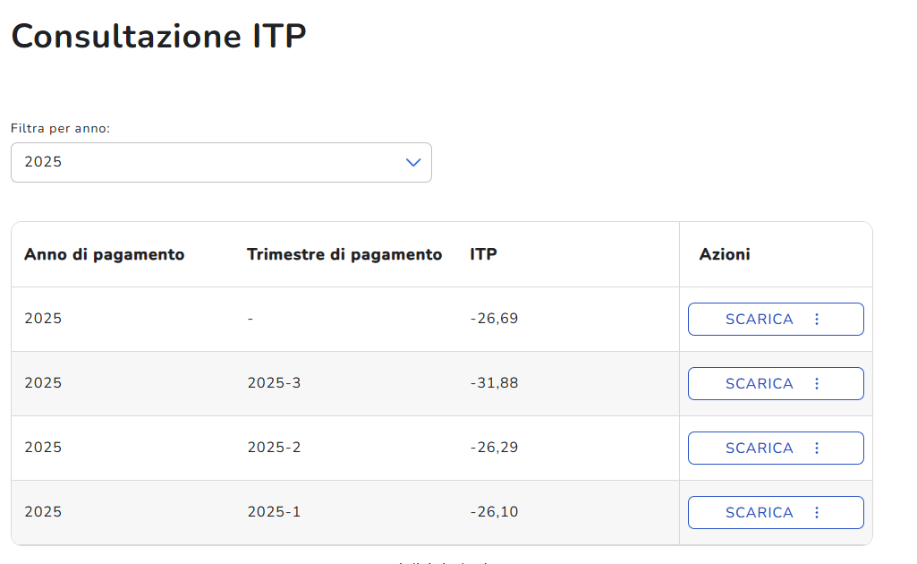
I TRIMESTRE 2025

II TRIMESTRE 2025

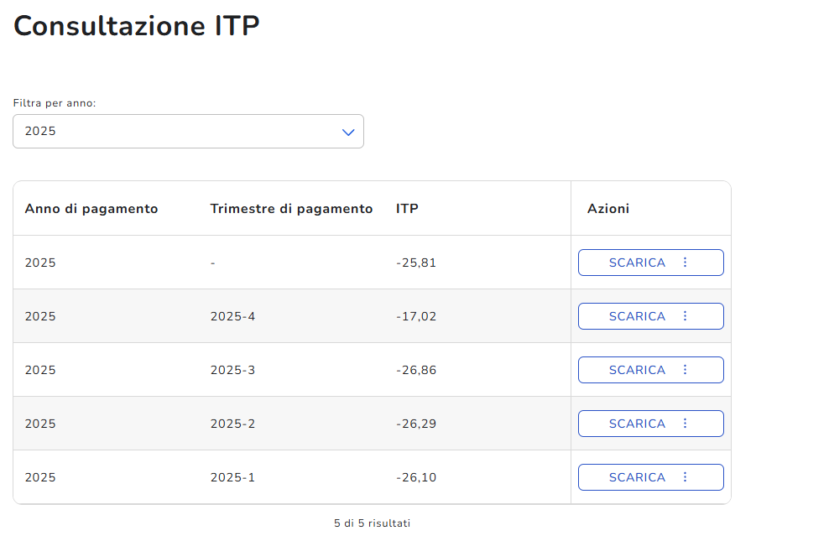

III TRIMESTRE 2025

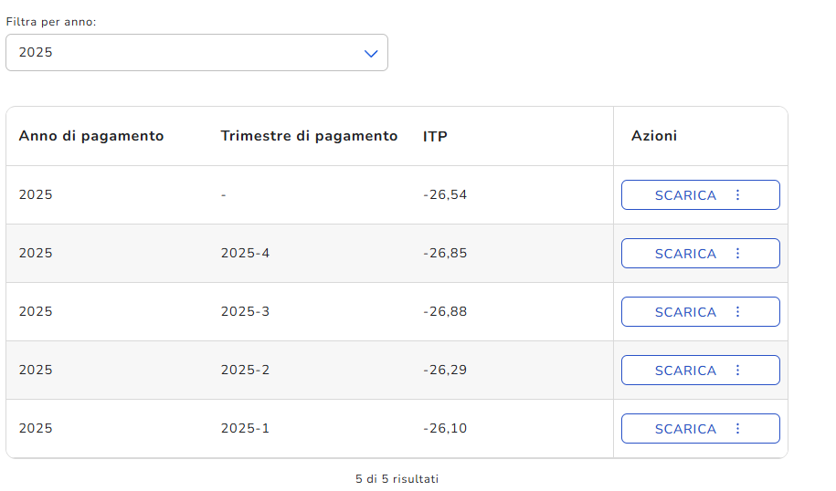
IV TRIMESTRE 2025

